Sheet1
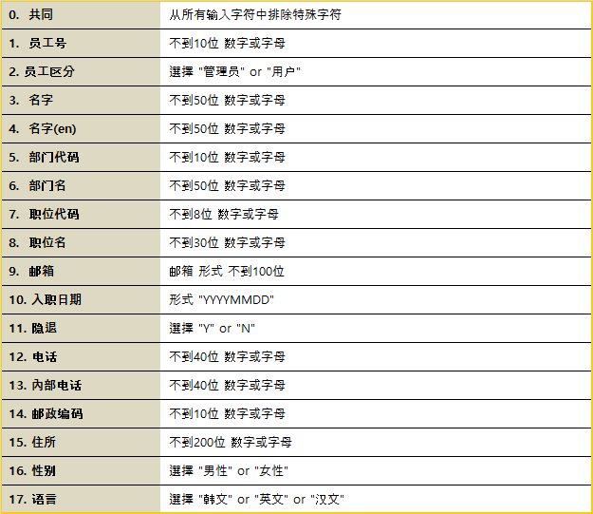
员工号 | 员工区分 | 名字 | 名字(en) | 部门代码 | 部门名 | 职位代码 | 职位名 | 邮箱 | 入职日期 | 隐退 | 电话 | 內部电话 | 邮政编码 | 住所 | 性别 | 语言
10000001 | Admin | 張偉 | Hong | 60000001 | CEO | 1 | CEO | hong@test | 20100101 | N | 010-1111-2222 | 02-3012-1025 | 00000-000 | 北京市 | 男性 | English
10000002 | User | 王偉 | KIM | 60000002 | 人事部1 | 2 | 課長 | naho8545@naver.com | 20100101 | N | 010-1111-2223 | 02-3012-1026 | 00000-001 | 北京市 | 男性 | English
10000003 | User | 王芳 | PARK | 60000003 | 人事部2 | 2 | 課長 | naho8545@naver.com | 20110101 | N | 010-1111-2224 | 02-3012-1027 | 00000-002 | 北京市 | 女性 | English
10000004 | User | 李偉 | KANG | 60000002 | 人事部1 | 3 | 代理 | naho8545@naver.com | 20110101 | N | 010-1111-2225 | 02-3012-1028 | 00000-003 | 北京市 | 女性 | English
10000005 | User | 王秀英 | JUNG | 60000003 | 人事部2 | 3 | 代理 | naho8545@naver.com | 20120101 | N | 010-1111-2226 | 02-3012-1029 | 00000-004 | 北京市 | 女性 | English

